오류1
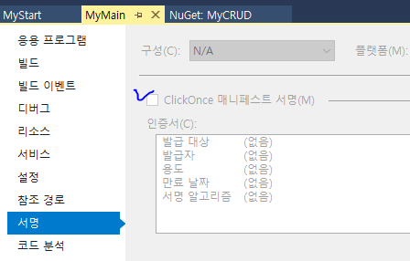

MyMain 프로젝트 ClickOnce 메니페스트 서명 unCheck

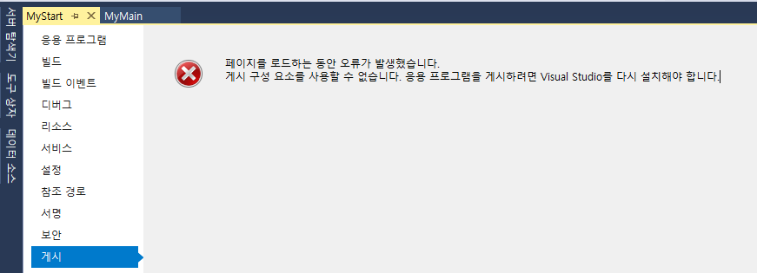
 | visual stdio 2008 중에 궁합이 맞지 않는 것이 있는것 같음

 | visual stdio 2008 셋업 시 Custom으로 설치

MSSQL_port_sa
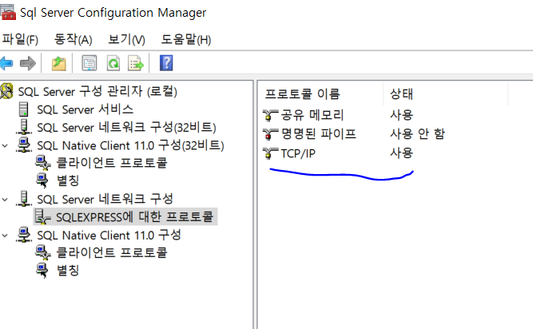

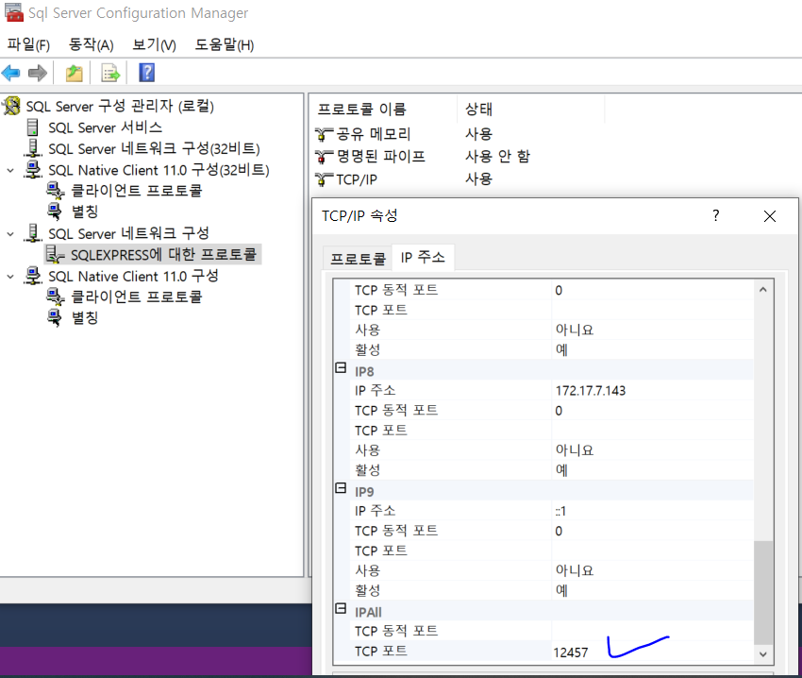

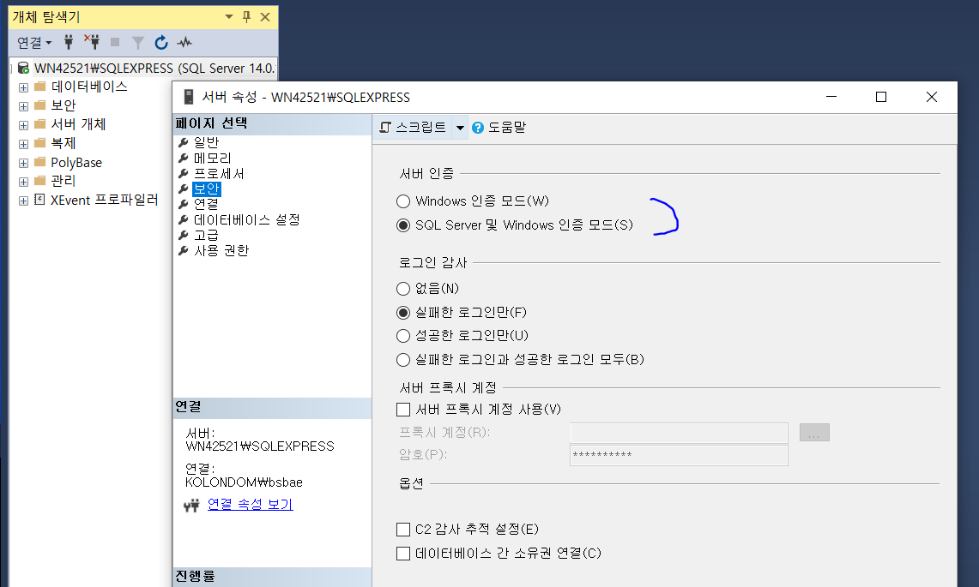

Sheet2
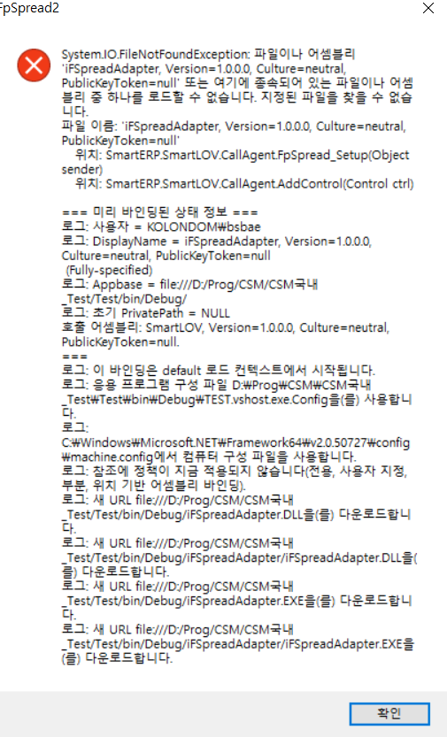
Lov클릭할 때 나는 오류
iFSpreadAdapter.dll 찾아서 참조에 추가함

 | 멕시코

